Carico neve e vento
CARICO NEVE E CARICO VENTO
 |  |  |  |  | VALORI DA INSERIRE
 |  |  |  |  | VALORI CALCOLATI CON FORMULE
AZIONE NEVE

 | Calcolo carico neve NTC08 |  |  |  |  |  |  |  | Ce: coefficiente di esposizione
 | Dati di Ingresso |  |  |  |  |  |  |  | Ct: coefficiente termico
 | Zona |  | III |  | qsk | 0.60 | kN/m2 |  | μi: coefficiente di forma
 | as [m] |  | 200 |  | Ct | 1 |  |  | qsk: valore di riferimento neve al suolo
 | Topografia |  | Normale |  | Ce | 1
 | α [°] |  | 30 |  | μ1 | 0.80 |  |  | INTERASSE: |  | 0.83 | m
 | qs |  |  |  |  | 47.85 | daN/m2 |  | CARICO LINEARE |  | 39.72 | daN/m

 |  |  |  |  |  |  |  | Zona I - Alpina
 |  |  |  |  |  |  |  | Aosta, Belluno, Bergamo, Biella, Bolzano, Brescia, Como, Cuneo, Lecco, Pordenone, Sondrio,
 |  |  |  |  |  |  |  | Torino, Trento, Udine, Verbania, Vercelli, Vicenza
 |  |  |  |  |  |  |  | Zona I – Mediterranea
 |  |  |  |  |  |  |  | Alessandria, Ancona, Asti, Bologna, Cremona, Forlì-Cesena, Lodi, Milano, Modena, Novara,
 |  |  |  |  |  |  |  | Parma, Pavia, Pesaro e Urbino, Piacenza, Ravenna, Reggio Emilia, Rimini, Treviso, Varese
 |  |  |  |  |  |  |  | Zona II
 |  |  |  |  |  |  |  | Arezzo, Ascoli Piceno, Bari, Campobasso, Chieti, Ferrara, Firenze, Foggia, Genova, Gorizia,
 |  |  |  |  |  |  |  | Imperia, Isernia, La Spezia, Lucca, Macerata, Mantova, Massa Carrara, Padova, Perugia, Pescara,
 |  |  |  |  |  |  |  | Pistoia, Prato, Rovigo, Savona, Teramo, Trieste, Venezia, Verona
 |  |  |  |  |  |  |  | Zona III
 |  |  |  |  |  |  |  | Agrigento, Avellino, Benevento, Brindisi, Cagliari, Caltanisetta, Carbonia-Iglesias, Caserta,
 |  |  |  |  |  |  |  | Catania, Catanzaro, Cosenza, Crotone, Enna, Frosinone, Grosseto, L’Aquila, Latina, Lecce,
 |  |  |  |  |  |  |  | Livorno, Matera, Medio Campidano, Messina, Napoli, Nuoro, Ogliastra, Olbia Tempio, Oristano,
 |  |  |  |  |  |  |  | Palermo, Pisa, Potenza, Ragusa, Reggio Calabria, Rieti, Roma, Salerno, Sassari, Siena, Siracusa,
 |  |  |  |  |  |  |  | Taranto, Terni, Trapani, Vibo Valentia, Viterbo

AZIONE VENTO

 | Zona | Descrizione |  |  | Rugosità |  |  | in mare ad oltre 500 m dalla costa | in mare fino 500 m dalla costa | terraferma fino a 10 km dal mare | terraferma da 10 a 30 km dal mare | fino a 500 m di quota s.l.m. | fino a 750 m di quota s.l.m. | oltre 750 m di quota s.l.m.

 | 1 | Valle d'Aosta, Piemonte, Lombardia, Trentino, Alto Adige, Veneto, Friuli Venezia Giulia (eccetto prov. Trieste) |  |  | A - aree urbane |  |  | - | - | IV | IV | V | V | V
 |  |  |  |  | B - aree suburbane |  |  | - | - | III | III | IV | IV | IV
 |  |  |  |  | C - aree con pochi ostacoli |  |  | - | - | II | III | III | IV | IV
 |  |  |  |  | D - aree prive di ostacoli |  |  | I | I | II | II | II | III | IV
 | 2 | Emilia Romagna |  |  | A - aree urbane |  |  | - | - | IV | IV | V | V | V
 |  |  |  |  | B - aree suburbane |  |  | - | - | III | III | IV | IV | IV
 |  |  |  |  | C - aree con pochi ostacoli |  |  | - | - | II | III | III | IV | IV
 |  |  |  |  | D - aree prive di ostacoli |  |  | I | I | II | II | II | III | III
 | 3 | Toscana, Marche, Umbria, Lazio, Abruzzo, Molise, Campania, Puglia, Basilicata, Calabria (eccetto prov. Reggio Calabria) |  |  | A - aree urbane |  |  | - | - | IV | IV | V | V | V
 |  |  |  |  | B - aree suburbane |  |  | - | - | III | III | IV | IV | IV
 |  |  |  |  | C - aree con pochi ostacoli |  |  | - | - | II | III | III | IV | IV
 |  |  |  |  | D - aree prive di ostacoli |  |  | I | I | II | II | II | III | III
 | 4 | Sicila, prov. Reggio Calabria |  |  | A - aree urbane |  |  | - | - | IV | IV | V | V | V
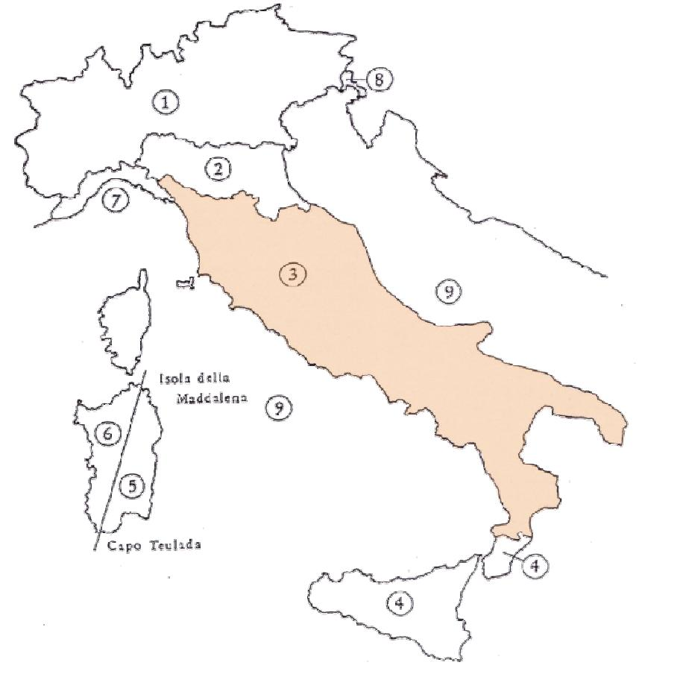
 |  |  |  |  | B - aree suburbane |  |  | - | - | III | III | IV | IV | IV
 |  |  |  |  | C - aree con pochi ostacoli |  |  | - | - | II | III | III | IV | IV
 |  |  |  |  | D - aree prive di ostacoli |  |  | I | I | II | II | II | III | III
 | 5 | Sardegna orientale |  |  | A - aree urbane |  |  | - | - | IV | IV | V | V | V
 |  |  |  |  | B - aree suburbane |  |  | - | - | III | III | IV | IV | IV
 |  |  |  |  | C - aree con pochi ostacoli |  |  | - | - | III | III | III | IV | IV
 |  |  |  |  | D - aree prive di ostacoli |  |  | I | I | II | II | II | III | III
 | 6 | Sardegna occidentale |  |  | A - aree urbane |  |  | - | - | III | IV | V | V | V
 |  |  |  |  | B - aree suburbane |  |  | - | - | II | III | IV | IV | IV
 |  |  |  |  | C - aree con pochi ostacoli |  |  | - | - | II | III | III | III | IV
 |  |  |  |  | D - aree prive di ostacoli |  |  | I | I | I | II | II | III | III
 | 7 | Liguria |  |  | A - aree urbane |  |  | - | - | IV | IV | IV | IV | IV
 |  |  |  |  | B - aree suburbane |  |  | - | - | IV | IV | IV | IV | IV
 |  |  |  |  | C - aree con pochi ostacoli |  |  | - | - | III | III | III | III | III
 |  |  |  |  | D - aree prive di ostacoli |  |  | I | II | III | III | III | III | III
 | 8 | prov. Trieste |  |  | A - aree urbane |  |  | - | - | IV | IV | IV | IV | IV
 |  |  |  |  | B - aree suburbane |  |  | - | - | IV | IV | IV | IV | IV
 |  |  |  |  | C - aree con pochi ostacoli |  |  | - | - | III | III | III | III | III
 |  |  |  |  | D - aree prive di ostacoli |  |  | I | II | II | II | II | II | II
 | 9 | piccole isole e mare aperto |  |  | A - aree urbane |  |  | - | - | I | I | I | I | I
 |  |  |  |  | B - aree suburbane |  |  | - | - | I | I | I | I | I
 |  |  |  |  | C - aree con pochi ostacoli |  |  | - | - | I | I | I | I | I
 |  |  |  |  | D - aree prive di ostacoli |  |  | I | I | I | I | I | I | I

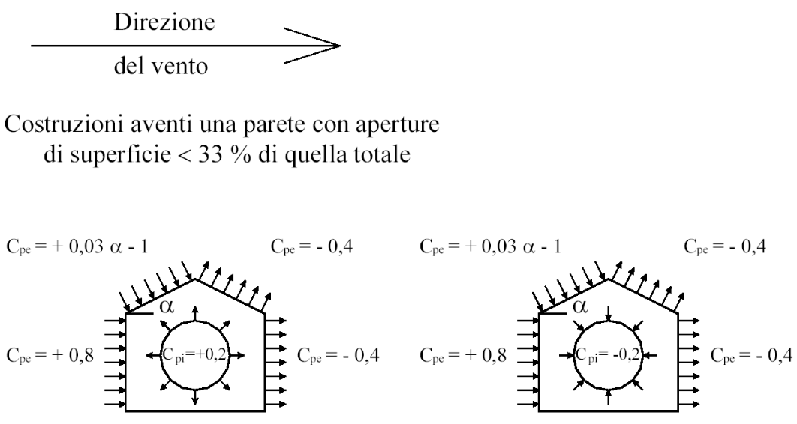
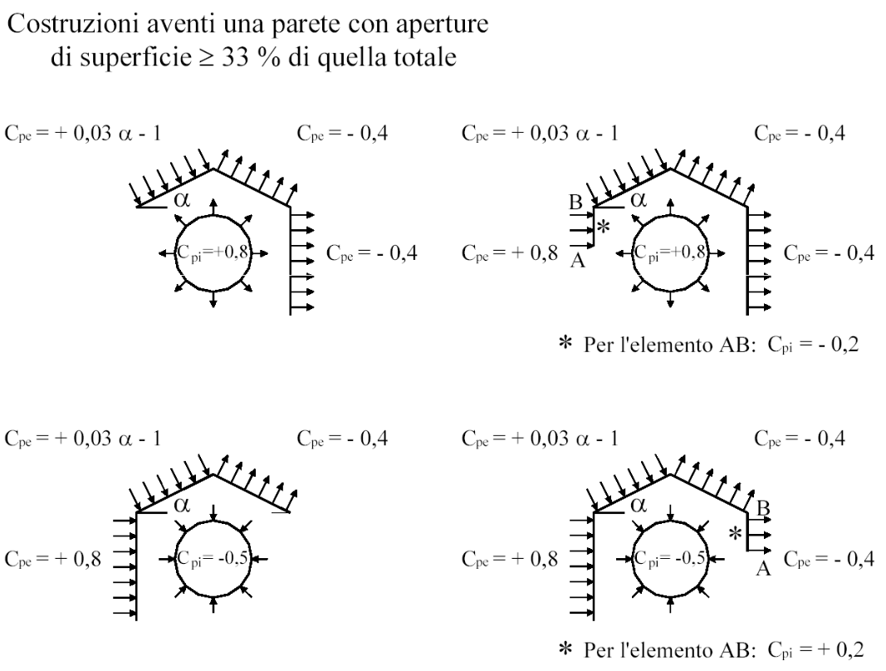
CALCOLO DELLA SPINTA ESERCITATA DAL VENTO

 | DATI TOPOGRAFICI
 | Altezza sito s.l.m. |  | As [m] | 200
 | Altezza costruzione |  | Z [m] | 2.5

 | PARAMETRI DI CALCOLO
 | Zona di vento (*) |  | Vref,o [m/s] | Ao [m] | Ka [m]
 | 4 |  | 28 | 500 | 0.030
 | Cat. esposizione (*) |  | Kr | Zo [m] | Zmin [m]
 | II |  | 0.19 | 0.05 | 4

 | (*) = si faccia riferimento alla tabella precedente

 | COEFFICIENTI DI CALCOLO
 | Vref = | 28 | m/s
 | Qref = | 49.00 | daN/m2
 | Ce = | 1.80 | -
 | Ct = | 1 | -
 | Cp = | -1.2 | - |  | Cp = Cpe - Cpi |  |  | VENTO DA SX A DX (CARICO USCENTE)
 | Cd = | 1 | -

 | salvo casi particolari si pongano pari all'unità i coefficienti Ct e Cd.

 | CARICO DEL VENTO AGENTE |  |  |  |  |  |  | INTERASSE: |  | 0.83 | m
 | P vento = |  | daN/m2 | -105.87 |  |  |  | CARICO LINEARE |  | -87.87 | daN/m

 | COEFFICIENTI DI CALCOLO
 | Vref = | 28 | m/s
 | Qref = | 49.00 | daN/m2
 | Ce = | 1.80 | -
 | Ct = | 1 | -
 | Cp = | 0.4 | - |  | Cp = Cpe - Cpi |  |  | VENTO DA DX A SX (CARICO ENTRANTE)
 | Cd = | 1 | -

 | salvo casi particolari si pongano pari all'unità i coefficienti Ct e Cd.

 | CARICO DEL VENTO AGENTE |  |  |  |  |  |  | INTERASSE: |  | 0.83 | m
 | P vento = |  | daN/m2 | 35.29 |  |  |  | CARICO LINEARE |  | 29.29 | daN/m

